Hoja1
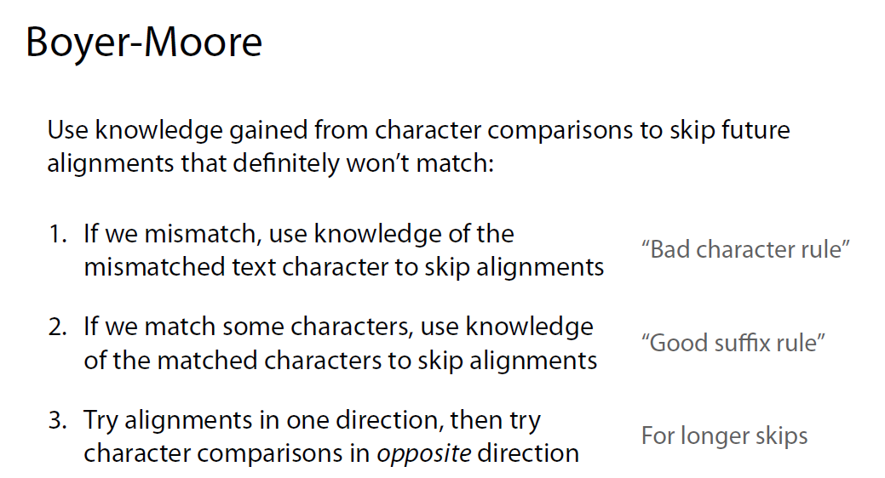

Subfijo es una parte de un string
Prefijo es una parte inicial

